ค่าเดินทาง
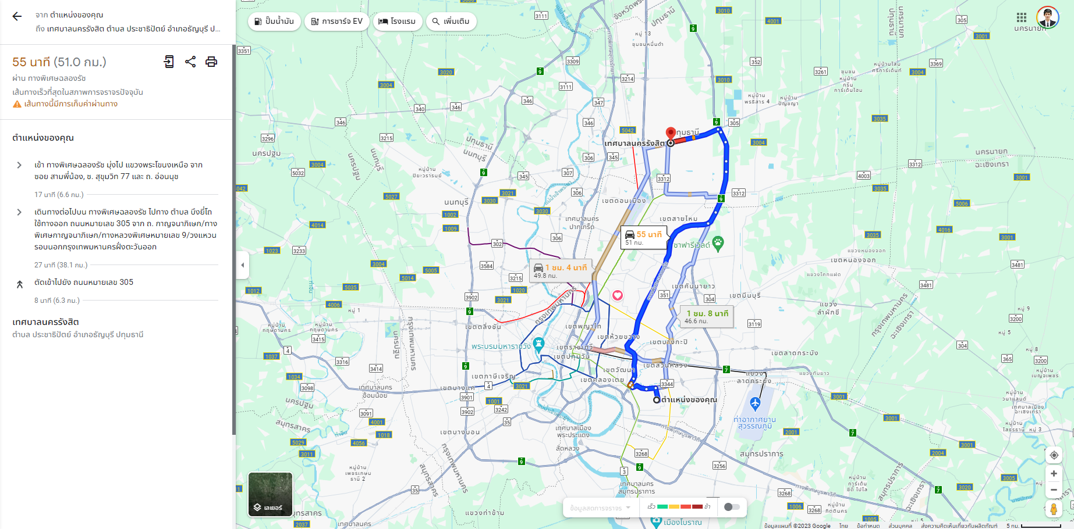
รายการเบิกค่าเดินทาง นายอภิรักษ์ บางพุก ทะเบียนรถ 2กฬ 9300 ประจำเดือนพฤศจิกายน 2566

ลำดับ | วันที่ | จาก | ถึง | รายละเอียดงาน | ค่าน้ำมัน กม.@ 6 บาท |  | เบิกตามบิล
 |  |  |  |  | ระยะทาง | รวมเงิน | ค่าทางด่วน | ค่าจอดรถ | อื่นๆ | รวมเงิน
3 | 2023-11-09 | บริษัท พอยท์ ไอที คอนซัลทิ่ง จำกัด | เทศบาลนครรังสิต | นำเสนอปิดโครงการ POC ระบบดูแลผู้สูงอายุ เพื่อขึ้น TOR ปี 67 | 51 | 306.00 |  |  |  | 306.00
3 | 2023-11-09 | เทศบาลนครรังสิต | บริษัท พอยท์ ไอที คอนซัลทิ่ง จำกัด |  | 51 | 306.00 |  |  |  | 306.00

 |  |  |  |  |  |  | ค่าระยะทาง |  |  | 612.00
 |  |  |  |  |  |  | ค่าทางด่วน |  |  | -
 |  |  |  |  |  |  | ค่าที่จอดรถ |  |  | -
 |  |  |  |  |  |  | อื่นๆ |  |  | -
 |  |  |  |  |  |  | รวมทั้งหมด |  |  | 612.00

ลงชื่อ นายอภิรักษ์ บางพุก |  |  |  | ลงชื่อ_______________________ผู้ตรวจสอบ |  |  |  | ลงชื่อ_______________________ผู้อนุมัติ

วันที่______/_____/______ |  |  |  | วันที่______/______/______ |  |  |  | วันที่______/______/______

